أنواع الهمزات
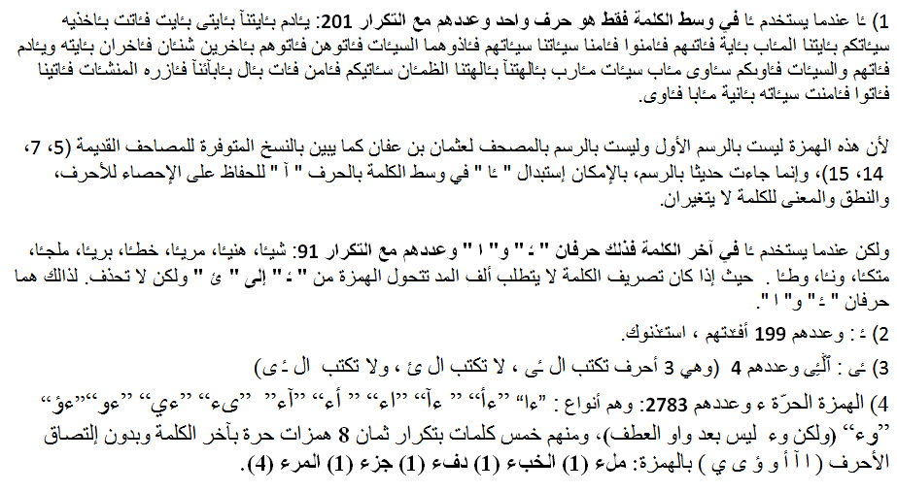

ـٔ
ـٔا في آخر الكلمة
ء
ءا
ءأ
ءآ
أء
آء
ىء
ءي
ءو
ءؤ
وء
قرءنا
فادرءتم

